事前設定
README
scdhub/E-Paper-App-Server-for-5.65: 5.65Epaper向けアプリサーバ開発環境 (github.com)

◆テスト作業条件
READMEの環境設定にて開発環境をローカル環境にデプロイできている。
デプロイ時に発行されるIDをメモしておく

LoaclStackDesktopを起動し、以下の「Can’t see~」をクリックする
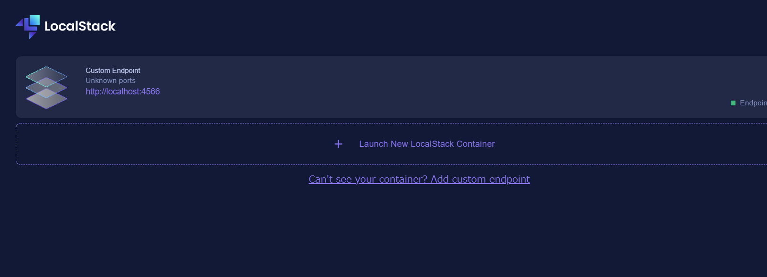

「http://localhost:4566」を入力し、右下のCreateを押下

